감정-식당
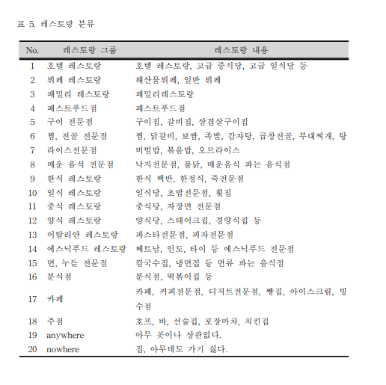
감정 | 식당 | 빈도 | 순위
기쁨 | 패밀리레스토랑 | 32.9 | 1
기쁨 | 이탈리안레스토랑 | 13.8 | 2
기쁨 | 뷔페 | 10.9 | 3
기쁨 | 호텔 | 8.4 | 4
기쁨 | 카페 | 8.4 | 4
기쁨 | 구이 | 7.5 | 5
기쁨 | 일식 | 4.7 | 6
슬픔 | 주점 | 29.3 | 1
슬픔 | 카페 | 18.6 | 2
슬픔 | 한식 | 8.6 | 3
슬픔 | 분식점 | 5.9 | 4
슬픔 | 구이전문점 | 5.2 | 5
슬픔 | 패밀리레스토랑 | 3.4 | 6
분노 | 주점 | 26.1 | 1
분노 | 분식점 | 9 | 4
분노 | 카페 | 14.9 | 2
분노 | 구이전문점 | 9.4 | 3
분노 | 매운음식전문점 | 6.7 | 5
분노 | 한식레스토랑 | 6.7 | 5

 | 양식/레스토랑
 | 카페
 | 한식
 | 고기
 | 일식
 | 중식
 | 세계음식

계절 | 대분류 | 소분류
봄 | 한식 | 한정식
봄 | 중식 | 철판구이/볶음밥
봄 | 한식 | 낙지
봄 | 고기 | 오리훈제/구이/로스/탕
봄 | 세계음식 | 지중해음식
봄 | 한식 | 파전/모듬전
봄 | 고기 | 불고기/갈비살/차돌박이
봄 | 중식 | 딤섬
봄 | 한식 | 비빔밥/돌솥밥/쌈밥
봄 | 고기 | 돼지갈비/갈매기살

감정-음식
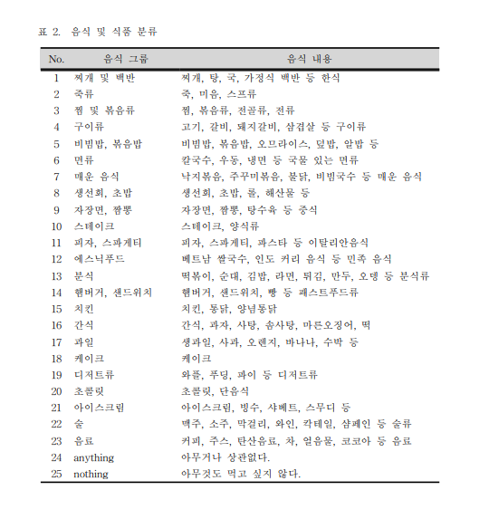
감정 | 음식 | 빈도 | 순위
기쁨 | 피자,스파게티 | 13.9 | 1
기쁨 | 구이류 | 8.1 | 2
기쁨 | 생선회,초밥 | 6 | 3
기쁨 | 스테이크 | 5.3 | 4
기쁨 | 치킨 | 5.3 | 4
기쁨 | 찌개 및 백반/분식 | 2.5 | 5
슬픔 | 찌개 및 백반 | 10.8 | 1
슬픔 | 분식 | 5.7 | 2
슬픔 | 찜 및 볶음류 | 4.5 | 3
슬픔 | 죽 | 4.2 | 4
슬픔 | 비빔밥 | 3.3 | 5
분노 | 매운음식 | 12 | 1
분노 | 분식 | 11.1 | 2
분노 | 찜 및 볶음류 | 6 | 3
분노 | 비빔밥 | 4.6 | 4
분노 | 지개 및 백반 | 4.6 | 4
분노 | 치킨/nothing | 3.4 | 5

